BT1
 | Giave(DayofWeek, VisitorStatus, EntryHour, VisitAge)
 |  |  |  |  |  | # | Test case name | Input (4 bien) |  |  |  | Expected (1 bien) Results | Actual Results | Status
# | Conditions | Valid Partions | Invalid Partions | Valid Boundaries | Invalid Boundaries |  |  | DayofWeek | VisitorStatus | EntryHour | VisitAge | Price
1 | DayofWeek | {Mon, Tue, Wed, Thurs, Fri} | not a day of week |  |  | 1 | VP1 | Tue | OT | 8 | 12 | 5
 |  | {Sat, Sun} |  |  |  | 2 | VP2 | Tue | OT | 8 | 20 | 10
2 | VisitorStatus | OT/M | not OT/ M |  |  | 3 | VP3 | Tue | OT | 8 | 80 | 8
 |  |  |  |  |  | 4 | IVP4 not within the age range | Tue | OT | 8 | 150 | yy
 |  |  |  |  |  |  | DayofWeek
3 | Entry hour | (6.00 - 19.00, 19.00-24.00) | not 6.00-24.00 | 6h | 5h | 5 | IVB1 not a day of week | Mox | xx | 8 | xx | yy
 |  |  |  | 24h | 1h | 6 | VB1 | Tue | OT | 8 | 12 | 5
 |  |  |  |  |  | 7 | VB2 | Sat | OT | 8 | 12 | 7.5
4 | Visitor age | (up to 16, 16-60, 60-120) | smaller than 0 and greater than 120 | 16 | 15
 |  |  |  | 120 | 121

 |  |  |  |  |  |  | VisitorStatus
 |  |  |  |  |  | 8 | IVP1 not OT/ M | Tue | 88 | 8 | xx | yy
 |  |  |  |  |  | 9 | VS1 | Tue | OT | 8 | 12 | 5
 |  |  |  |  |  | 10 | VS2 | Tue | M | 8 | 12 | 2.5

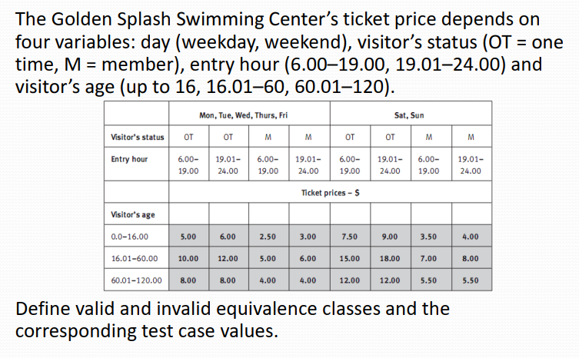
 |  |  |  |  |  |  | EntryHour
 |  |  |  |  |  |  | IVH1 not 6.00-24.00 | Tue | OT | 3 | 12 | yy
 |  |  |  |  |  |  | VH1 | Tue | OT | 8 | 12 | 5
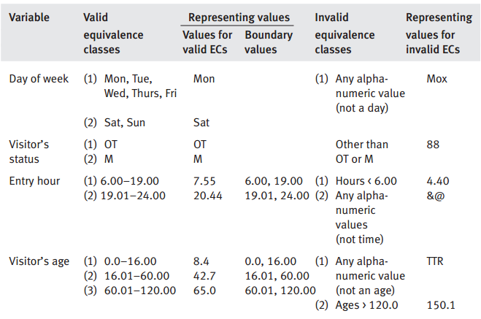
 |  |  |  |  |  |  | VH2 | Tue | OT | 21 | 12 | 6

